Sheet1 (2)
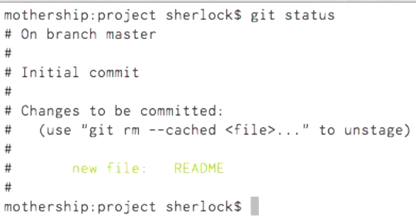
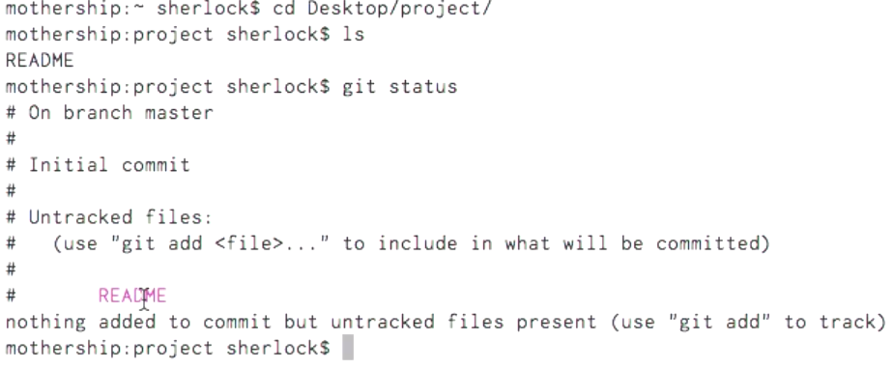
izvor: F:\_1_etp\[edu.v].Envato@Tutsplus-.Git Essentials
komanda | namena | tip | odrediste | objasnjenje | dopunsko objasnjenje
after creating Readme file

git add README | tracking / staging (file)
 | see what comes out of above command

Sheet1 (3)
izvor: F:\_1_etp\[edu.v].Envato@Tutsplus-.Git Essentials
komanda | namena | tip | odrediste | objasnjenje | dopunsko objasnjenje

vim README
see what comes out of above command

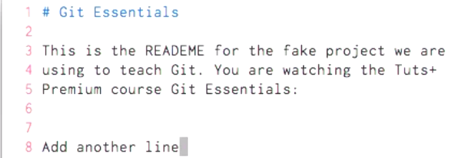

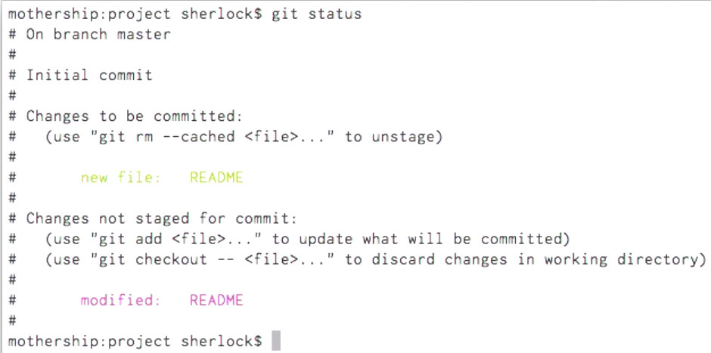

git status | see what comes out of above update of README file

Sheet1 (4)
izvor: F:\_1_etp\[edu.v].Envato@Tutsplus-.Git Essentials
komanda | namena | tip | odrediste | objasnjenje | dopunsko objasnjenje
vim TODO |  |  | kada je fajl u Untracked statusu istorija njegovih promena nece biti sacuvana; tek nakon git add <it> njegovo stanje biva zabelezeno i sve potonje promene se cuvaju?!
after creating TODO file
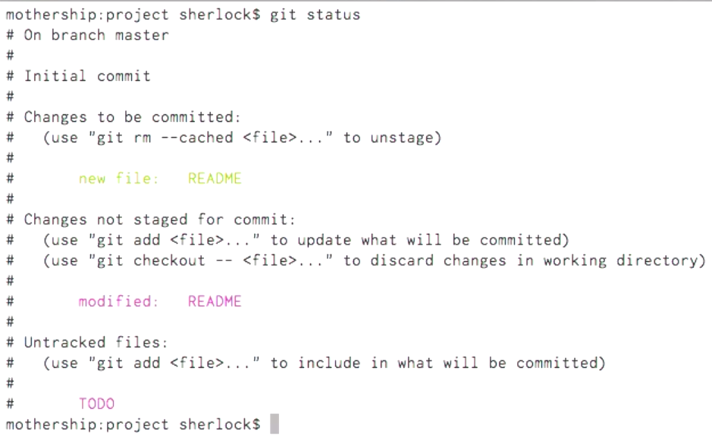
git status
 |  |  | sta ako bez commit izdam komandu git add <it>, sta ako bez promene izdam istu komandu?

 | tracking / staging (file)
 | see what comes out of above command
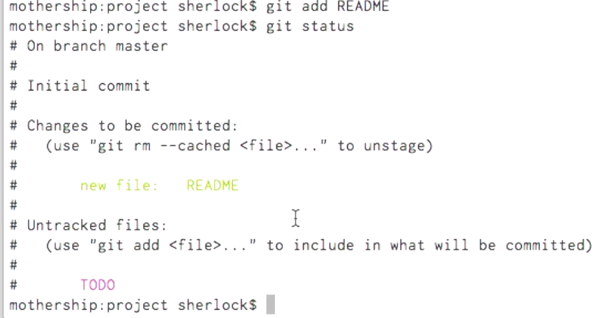

git add README | sada dodaje promene u staging area
 | after adding (agin - now changes to staging area) README file

Sheet1 (5)
izvor: F:\_1_etp\[edu.v].Envato@Tutsplus-.Git Essentials
komanda | namena | tip | odrediste | objasnjenje | dopunsko objasnjenje | interpretacija
after all changes are staged, all files are tracked
git commit | otvara vim da zatrazi unos commit-poruke u prvoj/im liniji
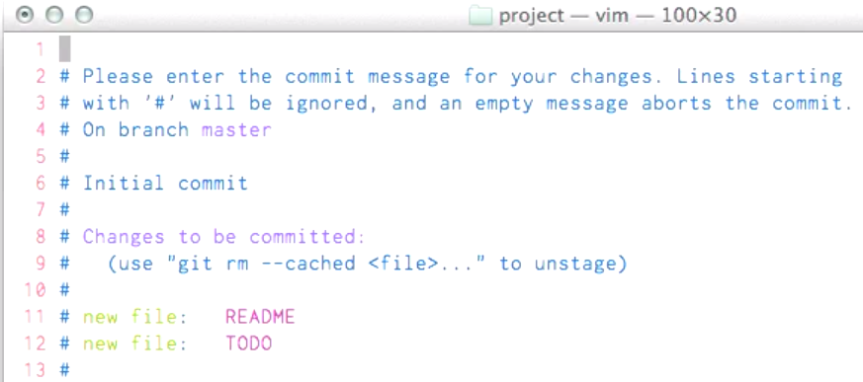
after above command
git status

 |  |  | uneta poruka + files.

see what comes out of save&quit vim after adding commit-message

 |  |  |  | beginning of the commit-hash & commit-message

 |  |  | 9 insertions =~= 9 lines of code wide change (both files count)

git status

 |  |  | bez nepublikovanih promena all changes are (both) staged and commited

git commit -a
git commit -m '<message>'
git commit -am '<message>'

Sheet1 (6)
 | izvor: F:\_1_etp\[edu.v].Envato@Tutsplus-.Git Essentials
no # | komanda | namena | no # | tip | odrediste | objasnjenje | dopunsko objasnjenje | no # | no # | no # | no #
 | How to exclude some files from..?: | lista poddirektorijuma, tipova fajlova i fajlova za koje nema potrebe da budu navedeni u izvestaju git status komande, jer definitivno nisu kandidati za tracking, staging i commiting !_prefix = izuzetak = ukljucen objekt; | .DS_Store, tmp, *.swp~, test/*.txt (temp editor's files); !test/master.txt; binary (.exe, .lib, .dll), .js as product of coffeeScript [samo neposredno kodirani fajlovi - ne proizvodi ~kompajlera] | content for edit by user
 | vim .gitignore |  |  |  |  | pic 11
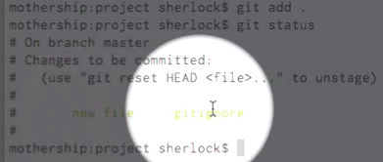
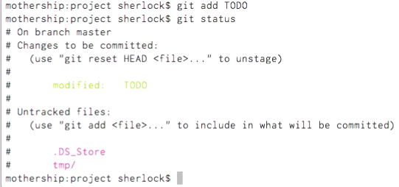
 |  |  |  |  |  |  |  | pic 13
pic 1 |  | _____________________________pic 7 |  |  |  |  |  | combined
 |  |  |  |  |  |  |  | w/ pic 14

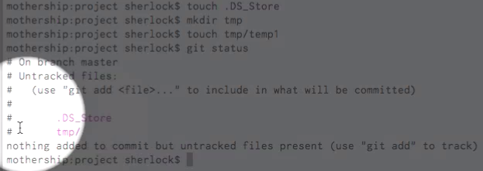
 |  |  |  |  |  |  |  | rep line
 |  |  |  |  |  |  |  | pic 14
pic 2 - c.1
pic 2 - c.2
pic 2 - c.3
pic 2 - c.4

 |  |  |  |  |  |  | pic 15
 |  | pic 8

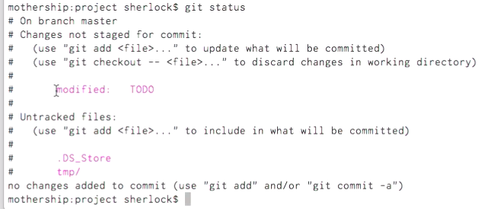
 |  |  |  |  |  |  |  | pic 9
pic 3
pic 4

pic 5

{update} |  |  |  |  |  |  | pic 12

pic 6 --> | after vim's wq command (write=save & quit=close) | _ --->

pic 10 |  | . (dot) : stage all in current dir {command not issued, instead } vim .gitignore

Sheet1 (7)
 | izvor: F:\_1_etp\[edu.v].Envato@Tutsplus-.Git Essentials
no # | komanda | namena | no # | tip | odrediste | objasnjenje | no # | dopunsko objasnjenje | no # | no # | no # | no #
part 2of2 | How to exclude some files from..?: | lista poddirektorijuma, tipova fajlova i fajlova za koje nema potrebe da budu navedeni u izvestaju git status komande, jer definitivno nisu kandidati za tracking, staging i commiting !_prefix = izuzetak = ukljucen objekt; | .DS_Store, tmp, *.swp~, test/*.txt (temp editor's files); !test/master.txt; binary (.exe, .lib, .dll), .js as product of coffeeScript [samo neposredno kodirani fajlovi - ne proizvodi ~kompajlera] | content for edit by user
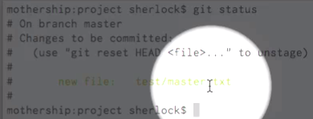
 | vim .gitignore |  |  |  | pic 18
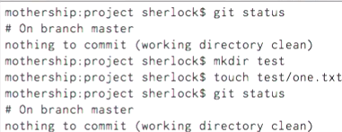
 |  |  |  |  | injected pic 19 to see better
pic 16
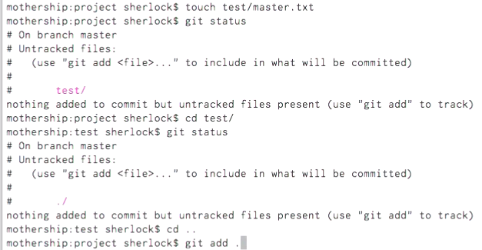
 |  |  | ___________________________________pic 17 - c.1
 |  |  | ___________________________________pic 17 - c.2
#16 - c.1
#16 - c.2
#16 - c.3
 |  |  |  |  | pic 19

 | #17 - c.3
 | #17 - c.4

 | #17 - c.5
 | #17 - c.6

Sheet1 (8)
izvor: F:\_1_etp\[edu.v].Envato@Tutsplus-.Git Essentials
komanda | namena | tip | odrediste | objasnjenje | dopunsko objasnjenje
git log --pretty="%h, %cn %cr" | (abbriviated) hash, committer name, time elapsed since commit taken

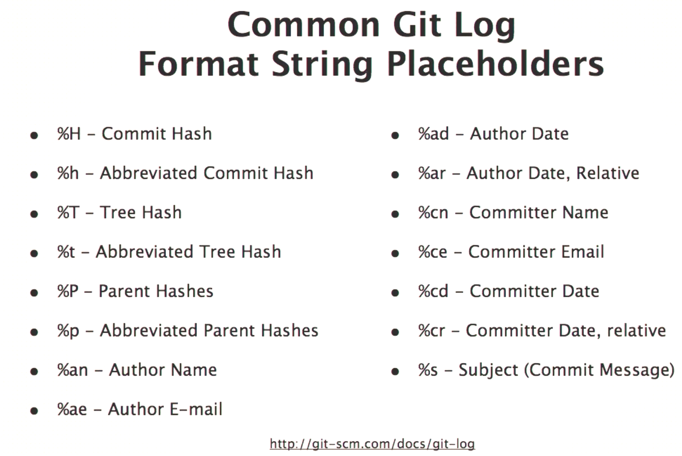
git log --stat --graph
git log --graph
git log --oneline
git log --oneline --graph
git log
git log --stat

git log --stat
git log --stat

